Instructivo
 | IMPUESTO A LA RENTA DE LAS PERSONAS FÍSICAS (IRPF)
 | Categoría II: Rentas del Trabajo IRPF 2026
 | Estimación de la retención mensual 2026

Instructivo IRPF Cat.II - Estimación retención mensual aplicable a partir de enero de 2026

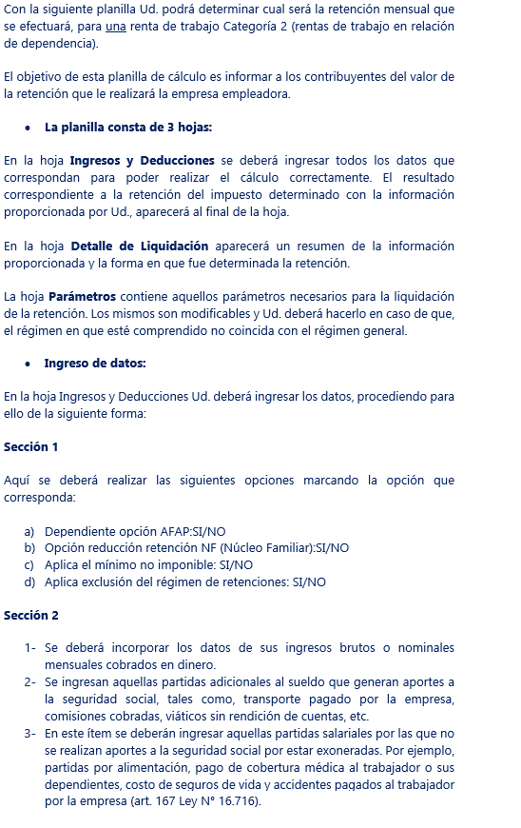

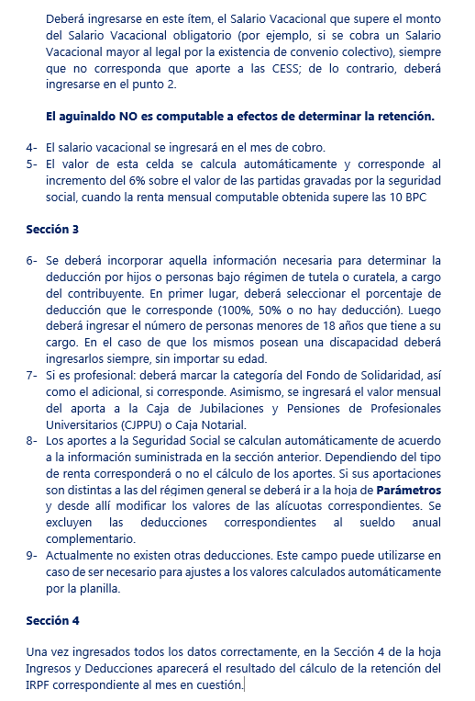

 |  | Desarrollado por D.G.I.

